关系图
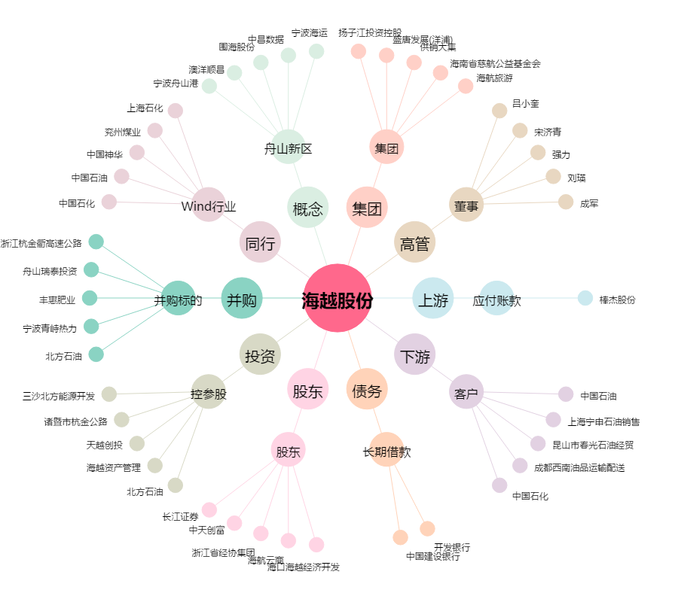
海越股份[600387.SH] - 关系概览图

